Bénin
 | Bénin - COURBE DE TAUX 21/01/2022

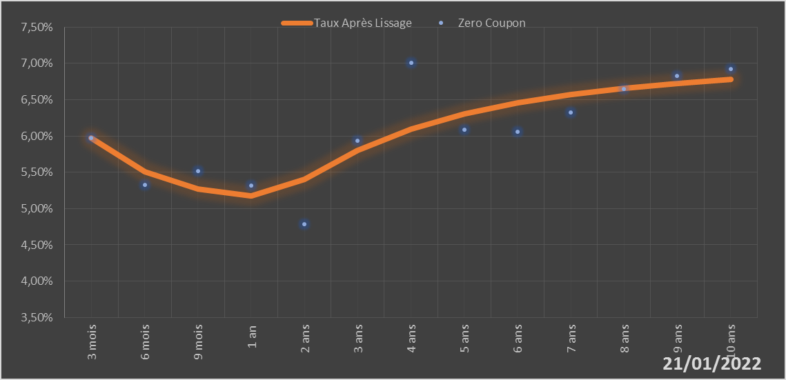
 |  | Maturité | Zero Coupon | Taux Après Lissage
 |  | 3 mois | 5.9724% | 5.9723%
 |  | 6 mois | 5.3251% | 5.5057%
 |  | 9 mois | 5.5162% | 5.2685%
 |  | 1 an | 5.3212% | 5.1769%
 |  | 2 ans | 4.7846% | 5.4063%
 |  | 3 ans | 5.9390% | 5.7977%
 |  | 4 ans | 7.0039% | 6.0979%
 |  | 5 ans | 6.0910% | 6.3086%
 |  | 6 ans | 6.0583% | 6.4590%
 |  | 7 ans | 6.3196% | 6.5707%
 |  | 8 ans | 6.6511% | 6.6570%
 |  | 9 ans | 6.8263% | 6.7260%
 |  | 10 ans | 6.9203% | 6.7824%

2022-01-21
oui

Bénin

Burkina
 | Burkina - COURBE DE TAUX 21/01/2022

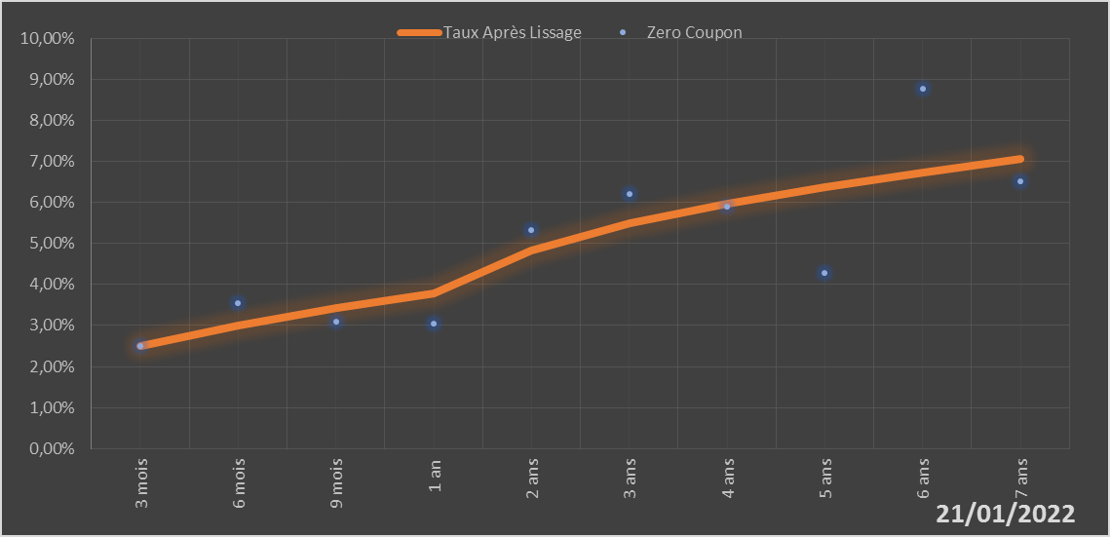
 |  | Maturité | Zero Coupon | Taux Après Lissage
 |  | 3 mois | 2.5111% | 2.5090%
 |  | 6 mois | 3.5526% | 3.0005%
 |  | 9 mois | 3.0929% | 3.4215%
 |  | 1 an | 3.0450% | 3.7839%
 |  | 2 ans | 5.3151% | 4.8258%
 |  | 3 ans | 6.2116% | 5.4892%
 |  | 4 ans | 5.8966% | 5.9757%
 |  | 5 ans | 4.2716% | 6.3764%
 |  | 6 ans | 8.7704% | 6.7305%
 |  | 7 ans | 6.5034% | 7.0540%

2022-01-21
oui

Burkina

Côte d'Ivoire
 | Côte d'Ivoire - COURBE DE TAUX 21/01/2022

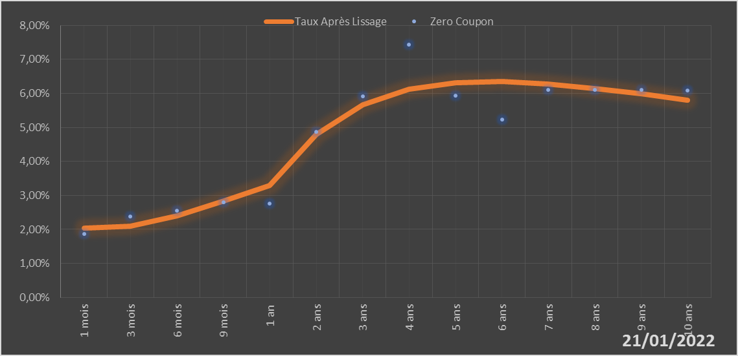
 |  | Maturité | Zero Coupon | Taux Après Lissage
 |  | 1 mois | 1.8675% | 2.0433%
 |  | 3 mois | 2.3738% | 2.0934%
 |  | 6 mois | 2.5512% | 2.4055%
 |  | 9 mois | 2.7977% | 2.8374%
 |  | 1 an | 2.7612% | 3.2931%
 |  | 2 ans | 4.8732% | 4.7893%
 |  | 3 ans | 5.9120% | 5.6644%
 |  | 4 ans | 7.4410% | 6.1198%
 |  | 5 ans | 5.9331% | 6.3139%
 |  | 6 ans | 5.2214% | 6.3450%
 |  | 7 ans | 6.1025% | 6.2757%
 |  | 8 ans | 6.0985% | 6.1470%
 |  | 9 ans | 6.0972% | 5.9855%
 |  | 10 ans | 6.0924% | 5.8088%

2022-01-21
oui

Cote d'ivoire

Guinée-Bissau
 | Guinée-Bissau - COURBE DE TAUX 21/01/2022

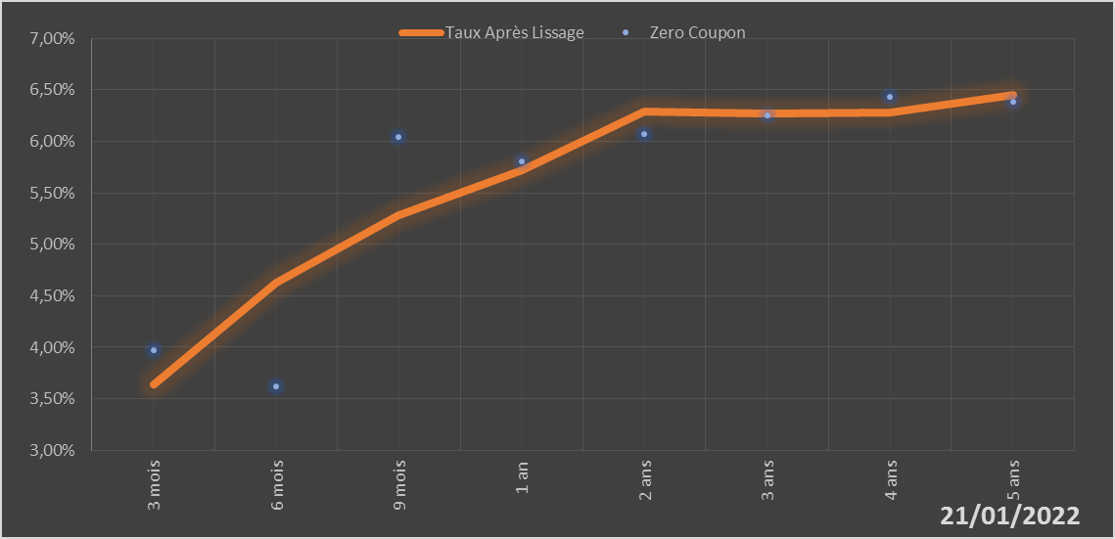
 |  | Maturité | Zero Coupon | Taux Après Lissage
 |  | 3 mois | 3.9691% | 3.6431%
 |  | 6 mois | 3.6154% | 4.6232%
 |  | 9 mois | 6.0413% | 5.2857%
 |  | 1 an | 5.8025% | 5.7214%
 |  | 2 ans | 6.0729% | 6.2927%
 |  | 3 ans | 6.2499% | 6.2715%
 |  | 4 ans | 6.4345% | 6.2842%
 |  | 5 ans | 6.3896% | 6.4526%

2022-01-21
oui

Guinée-Bissau

Mali
 | Mali - COURBE DE TAUX 21/01/2022

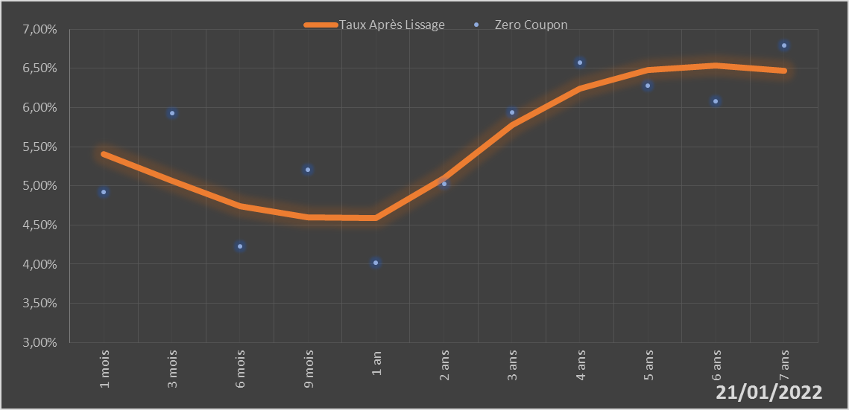
 |  | Maturité | Zero Coupon | Taux Après Lissage
 |  | 1 mois | 4.9243% | 5.4071%
 |  | 3 mois | 5.9292% | 5.0603%
 |  | 6 mois | 4.2297% | 4.7416%
 |  | 9 mois | 5.2054% | 4.6016%
 |  | 1 an | 4.0177% | 4.5860%
 |  | 2 ans | 5.0244% | 5.1029%
 |  | 3 ans | 5.9381% | 5.7726%
 |  | 4 ans | 6.5785% | 6.2430%
 |  | 5 ans | 6.2839% | 6.4822%
 |  | 6 ans | 6.0855% | 6.5391%
 |  | 7 ans | 6.7907% | 6.4709%

2022-01-21
oui

Mali

Niger
 | Niger - COURBE DE TAUX 21/01/2022

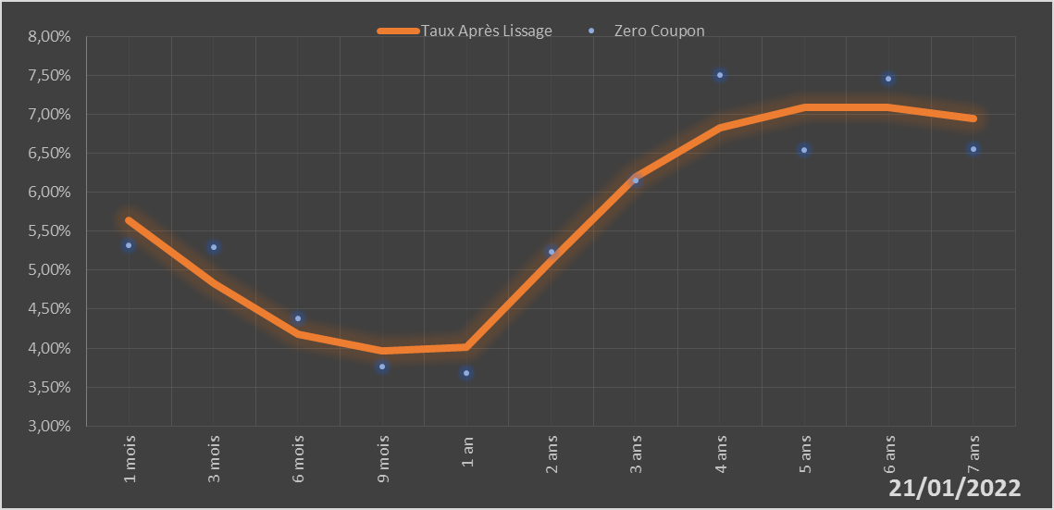
 |  | Maturité | Zero Coupon | Taux Après Lissage
 |  | 1 mois | 5.3171% | 5.6383%
 |  | 3 mois | 5.2928% | 4.8265%
 |  | 6 mois | 4.3810% | 4.1728%
 |  | 9 mois | 3.7577% | 3.9617%
 |  | 1 an | 3.6787% | 4.0154%
 |  | 2 ans | 5.2320% | 5.1342%
 |  | 3 ans | 6.1521% | 6.2028%
 |  | 4 ans | 7.5017% | 6.8258%
 |  | 5 ans | 6.5471% | 7.0834%
 |  | 6 ans | 7.4571% | 7.0938%
 |  | 7 ans | 6.5556% | 6.9484%

2022-01-21
oui

Niger

Sénégal
 | Sénégal - COURBE DE TAUX 21/01/2022

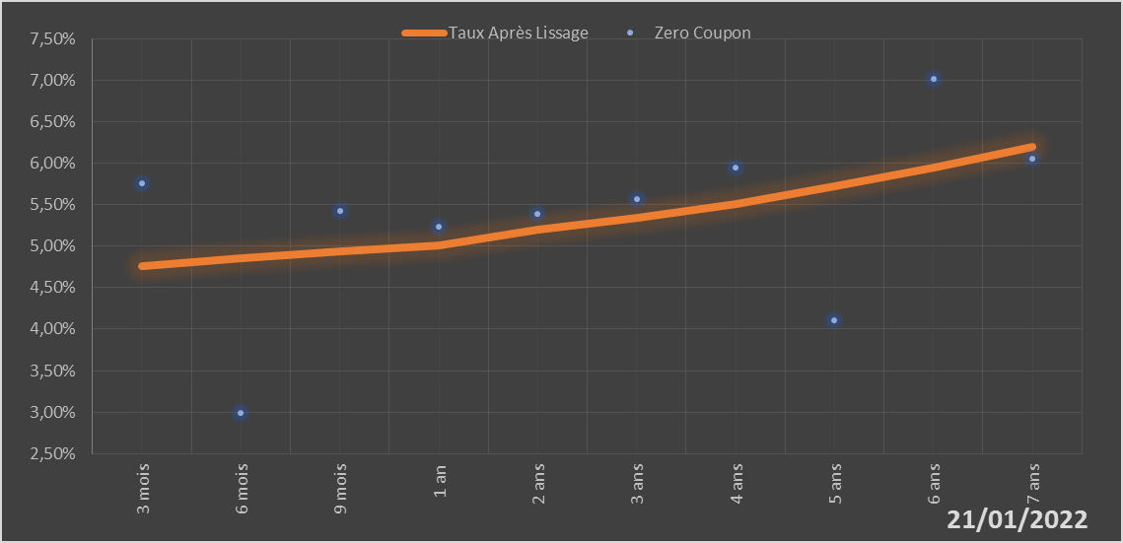
 |  | Maturité | Zero Coupon | Taux Après Lissage
 |  | 3 mois | 5.7619% | 4.7535%
 |  | 6 mois | 2.9937% | 4.8581%
 |  | 9 mois | 5.4194% | 4.9416%
 |  | 1 an | 5.2321% | 5.0092%
 |  | 2 ans | 5.3874% | 5.1937%
 |  | 3 ans | 5.5705% | 5.3423%
 |  | 4 ans | 5.9454% | 5.5135%
 |  | 5 ans | 4.1013% | 5.7187%
 |  | 6 ans | 7.0135% | 5.9510%
 |  | 7 ans | 6.0523% | 6.1990%

2022-01-21
oui

Sénégal

Togo
 | Togo - COURBE DE TAUX 21/01/2022

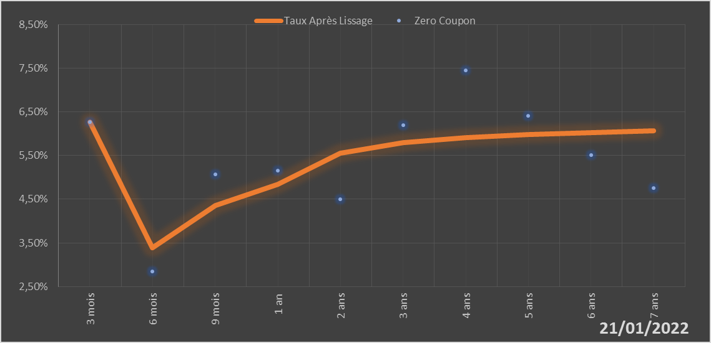
 |  | Maturité | Zero Coupon | Taux Après Lissage
 |  | 3 mois | 6.2680% | 6.2658%
 |  | 6 mois | 2.8451% | 3.3880%
 |  | 9 mois | 5.0716% | 4.3565%
 |  | 1 an | 5.1601% | 4.8423%
 |  | 2 ans | 4.5043% | 5.5575%
 |  | 3 ans | 6.1883% | 5.7892%
 |  | 4 ans | 7.4529% | 5.9048%
 |  | 5 ans | 6.4096% | 5.9761%
 |  | 6 ans | 5.5121% | 6.0258%
 |  | 7 ans | 4.7574% | 6.0635%

2022-01-21
oui

Togo

